기준
샘플 기준 | Universal contents 자동화 샘플 파일 | ◀ 파일 위치 이동
1. 유형별 세부명 |  | ▼ 클릭하면 드라이브 이동
유형 구분 |  | 파일 |  |  |  |  |  |  | 합계 | 샘플 업무 구분 | 담당자
1유형 본문(앞뒤) 텍스트 요약 |  | 1유형 | 33 | 45 | 100 | 0 | 0 | 0 | 178 | 단행본 | 안혜민
 |  |  | 1차 | 2차 | 3차 |  |  |  |  | 단/간 샘플 목록

2유형 이미지(그림 표,차트)OCR |  | 2유형 | 35 | 30 | 100 | 0 | 0 | 0 | 165 | 간행물 | 이병규
 |  |  | 1차 | 2차 | 3차 |  |  |  |  | 유형별 시트 관리

3유형 이미지 설명 |  | 3유형 | 42 | 100 | 0 | 0 | 0 | 0 | 142
 |  |  | 1차 | 2차

1-1 분야 분류 |  |  |  |  |  |  |  |  |  | 개발자요청참고▶ | 이미지 설명 자동화 테스트용 화면 V1
특화 분야: | 수학, 과학, 의학, 경제, 예술
* 전문가적 지식이 필요한 자료

2. 샘플 기준
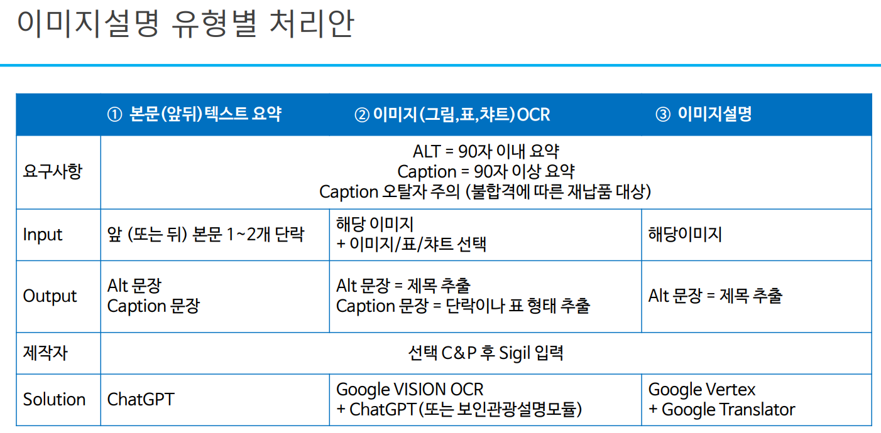
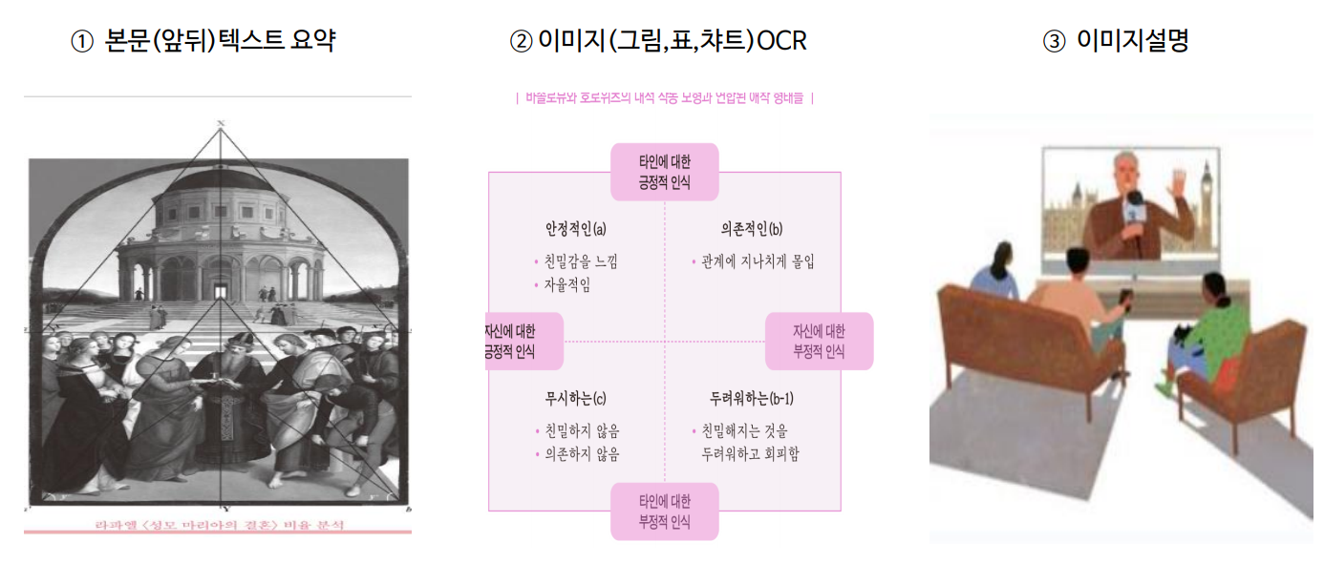
구분 | 1유형 | 2유형 |  | 3유형
요구사항
Input
Output

1유형 본문(앞뒤) 텍스트 요약 |  | 2유형 이미지(그림 표,차트)OCR |  |  |  |  |  |  | 3유형 이미지 설명
본문(앞뒤) 텍스트 요약이 있는 이미지 유형 |  | 이미지(그림,표, 차트)텍스트로 이루어진 유형 |  |  |  |  |  |  | 별도 설명 없이 이미지로 구성된 유형
본문 활용 |  |  | -텍스트 정보를 포함한 경우 |  |  |  |  |  | - 이미지 분석
이미지의 앞뒤 그림정보 지양 |  |  | -30자 내외 제한 적용

